작업계획서
작업계획서 세부내용

1. 개요
현장명 | 광동제약 신사옥 신축공사 |  | 협력사명 | 에스아이판 |  | 작업지휘자 | 이민우 과장
건설기계명 | 기중기 |  | 등록번호 | 서울07나7336 |  | 규격 | 16ton
등록유효기간 | 2024.10.24 |  | 보험유효기간 | 2024.10.24 |  | 사용기간 | 1日
장비조종원 | 이세훈 |  | 조종자격 |  |  | 원청 담당자
장비조정원 연락처 | 010-2228-7738 |  | 교육이수일(장비기사) | 2014.01.06 |  | 원청 담당자 연락처

2. 중량물의 종류
중 량 물 | 품 목(1) |  | 경량콘크리트패널 |  | 크기(L×H×W) | 2.70 m / | 0.60 m / | 0.05 m
 | 인양하중(ton) |  | 1 | ton | 작업반경 |  | 15 | m
 | 단위하중 |  |  | ton | 운반거리 | 수직 | 25 | m
 | 운반수량 |  | 45 | 회 |  | 수평 | 9 | m
 | 품 목(1) |  |  |  | 크기(L×H×W)
 | 인양하중(ton) |  |  | ton | 작업반경 |  |  | m
 | 단위하중 |  |  | ton | 운반거리 | 수직 |  | m
 | 운반수량 |  |  | 개/회 |  | 수평 |  | m
 | 취급방법 (해당방법에 표시) | □ 인력운반 |  | 1. 물건을 몸 가까이 하고 허리를 곧게 편 상태로 취급한다. 2. 운반거리를 고려하여 운반보조구를 활용하거나, 어깨위로 올려 운반한다. 3. 공동운반시 올리고 내리는 것을 동시에 행하여야 한다. 4. 공동 운반시 신호는 한 사람만 하여야 한다.

 |  | □ 하역운반 기계사용 (이동식크레인,지게차, 고소작업대,구내운반차 등) |  | 1. 작업 전 안전점검을 실시한다. 2. 지정운전외 운전을 금한다. 3. 편하중이 생기지 않도록 운반·적재한다. 4. 운행 중 과속을 금한다.

 |  | □ 운반용구사용 종류 : 형상 : 무게 : |  | 1. 작업 전 안전점검을 실시한다 2. 과적을 금한다. 3. 진행방향 시야를 확보한다. 4. 편하중이 생기지 않도록 운반, 적재한다.

 |  | □경사면의 작업 |  | 드럼통 등의 중량물을 취급하는 작업시 구름멈춤대·쐐기 등을 사용하고 구름방향에 근로자의 출입을 제한 할 것

3.차량계 하역 및 건설기계 사용계획(사전조사)
1.작업장소 1)위 치 2)경 사 도 3)지 형 도 |  | 1) 위치 : 광동제약 사옥 신축 부지 내 2) 경사도 : 평지 3)지형도: 원지반과 골재 되메움 구간은 평탄한 지역으로 비교적 안정적

2.지반상태(작업장소) 1)지반의종류 2)다짐상태(흐트러진상태) 3)지내력 4)용출수 상태 5)배수로 상태 |  | 1)지반의 종류: 토질, 골재포설 2)다짐상태: 토질 다짐상태는 양호함, 골재포설됨 3)지내력:총중량 16톤의 카고크레인 배치로 하역작업에 지장이 없을것으로 판단됨 4)용출수 상태:배수 상태 양호 5)배수로 상태:기존 배수로 활용하여 사용할계획

4. 차량계 하역 및 건설기계 작업계획(운행도면 및 작업내용)
하역 운반기계 / 건설기계 / 양중기 | 운행경로 | 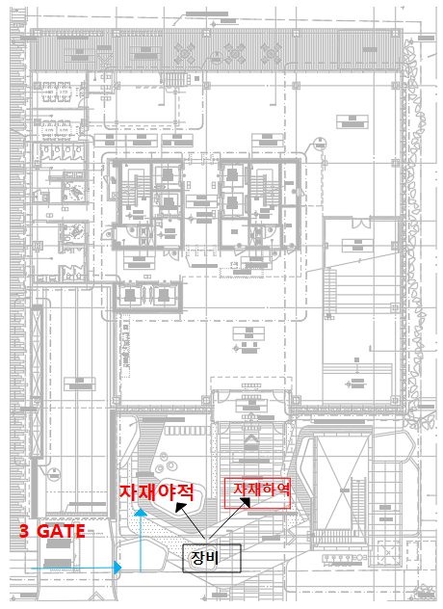 ※범례 작업지휘자 -----★ 유 도 자 -------▲ 작 업 원 -------● 장 비 -------■

 | 작업방법 및 순서 | 1) 자재 야적 2) 카고크레인 설치 3) 줄걸이 체결 후 하역완료

5. 위험요인 / 안전대책(별첨)

6. 점검사항(Check List)
점검항목 |  |  |  |  |  | 이상유무
○ 작업장소의 지반 및 지반상태는 조사하였는가? |  |  |  |  |  | □ 양호 □ 불량
○ 운행경로의 지정 및 작업지휘자, 유도자(신호수)는 배치하였는가? |  |  |  |  |  | □ 양호 □ 불량
○ 작업구역내 통제조치를 하였는가? |  |  |  |  |  | □ 양호 □ 불량
○ 노견붕괴방지, 지반침하방지, 노폭유지등에 대한 대책은 적절한가? |  |  |  |  |  | □ 양호 □ 불량
○ 근로자 및 고압선등 작업반경내 장애물과의 접촉위험은 없는가? |  |  |  |  |  | □ 양호 □ 불량
○ 작업시작전/ 장비의 제동 / 조정 / 하역 / 안전장치/ 조정장치의 이상은 없는가? |  |  |  |  |  | □ 양호 □ 불량
○ 작업시작전 장비의 차륜은 점검, 이상은 없는가? |  |  |  |  |  | □ 양호 □ 불량
○ 작업시작전 장비의 전조등, 후조등, 방향지시기, 경보장치의 이상유무? |  |  |  |  |  | □ 양호 □ 불량

7. 인력사항 / 교육사항
작업지휘자 및 해당업무 | 소속 | 에스아이판 |  | 직종 | 경량콘크리트패널 | 성명 | 이민우 | (인)
 | 1. 작업순서 및 그 순서마다의 작업방법을 정하고 작업을 지휘 할 것 2. 기구 및 공구를 점검하고 불량품을 제거 할 것 3. 당해작업을 행하는 장소에 관계근로자 외의 출입을 금지시킬 것 4. 작업전,중,후 안전점검을 실시하고 안전장치 및 안전수칙 준수 여부 확인 후 조치 5. 로프를 풀거나 덮개를 벗기는 작업을 행하는 때에는 적재함의 화물이 낙하할 위험이 없음을 확인한 후에 당해 작업을 하도록 할 것.

신호수 | 소속 | 에스아이판 |  | 직종 | 신호수 | 성명 | 양승남 | (인)
신호방법 | □무전□육성□수신호 □깃발 |  | 개인보호구 지급여부 |  | □안전모 □안전화 □안전대 □수신호 조끼 □기타
교육실시현황 | 교육실시일 |  |  | 교육장소 | 안전교육장 | 교육실시자 |  | (인)
근로자 교육 | 차량계 건설기계/하역운반기계/양중기 |  |  | 중량물 취급작업
 | 1.작업방법 및 절차 2.건설/하역운반 기계의 운행경로 및 작업방법 3.사용하는 건설/하역운반 기계의 종류 및 성능 4.작업장소의 지형 및 지반상태 5.추락,전도,낙하,협착,붕괴등의 위험예방대책 6.개인보호구 착용상태 7.기타 안전보건관리에 관한 사항 |  |  | 1.방호고리의 종류,기능 및 취급에 관한 사항 2.걸고리 와이어로프 및 비상정지장치 등의 기계,기구 점검에 관한 사항 3.화물의 취급 및 작업방법에 관한사항 4.작업신호 및 공동작업에 관한 사항 5.기타 안전보건관리에 관한 사항

 | 작업관련 개인보호구를 지급받았으며 위 교육사항들을 숙지하고 작업지휘자의 지시에 따라 안전하게 작업 할 것을 서약합니다.
 | (인) |  | (인) |  | (인) |  | (인)
 | (인) |  | (인) |  | (인) |  | (인)
 | (인) |  | (인) |  | (인) |  | (인)
 | (인) |  | (인) |  | (인) |  | (인)
 | (인) |  | (인) |  | (인) |  | (인)
 | (인) |  | (인) |  | (인) |  | (인)

8. 중량물 작업 안전성 검토(별첨)

※ 준비서류 : 건설기계 등록증, 보험서류, 운전원 조종면허증, 사업자등록증

작업계획서 (2)
작업계획서 세부내용

1. 개요
현장명 | 광동제약 신사옥 신축공사 |  | 협력사명 | 에스아이판 |  | 작업지휘자 | 이민우 과장
건설기계명 | 고소작업대 |  | 등록번호 |  |  | 규격
등록유효기간 |  |  | 보험유효기간 |  |  | 사용기간 | 30日
장비조종원 |  |  | 조종자격 |  |  | 원청 담당자
장비조정원 연락처 |  |  | 교육이수일(장비기사) |  |  | 원청 담당자 연락처

2. 중량물의 종류
중 량 물 | 품 목(1) |  | 경량콘크리트패널 |  | 크기(L×H×W) | 2.70 m / | 0.60 m / | 0.05 m
 | 인양하중(ton) |  | 40kg 에서 70kg |  | 작업반경 |  | 10 | m
 | 단위하중 |  | 70 | kg | 운반거리 | 수직 | 6 | m
 | 운반수량 |  | 100 | 회 |  | 수평 | 0 | m
 | 품 목(1) |  |  |  | 크기(L×H×W)
 | 인양하중(ton) |  |  | ton | 작업반경 |  |  | m
 | 단위하중 |  |  | ton | 운반거리 | 수직 |  | m
 | 운반수량 |  |  | 개/회 |  | 수평 |  | m
 | 취급방법 (해당방법에 표시) | □ 인력운반 |  | 1. 물건을 몸 가까이 하고 허리를 곧게 편 상태로 취급한다. 2. 운반거리를 고려하여 운반보조구를 활용하거나, 어깨위로 올려 운반한다. 3. 공동운반시 올리고 내리는 것을 동시에 행하여야 한다. 4. 공동 운반시 신호는 한 사람만 하여야 한다.

 |  | □ 하역운반 기계사용 (이동식크레인,지게차, 고소작업대,구내운반차 등) |  | 1. 작업 전 안전점검을 실시한다. 2. 지정운전외 운전을 금한다. 3. 편하중이 생기지 않도록 운반·적재한다. 4. 운행 중 과속을 금한다.

 |  | □ 운반용구사용 종류 : 형상 : 무게 : |  | 1. 작업 전 안전점검을 실시한다 2. 과적을 금한다. 3. 진행방향 시야를 확보한다. 4. 편하중이 생기지 않도록 운반, 적재한다.

 |  | □경사면의 작업 |  | 드럼통 등의 중량물을 취급하는 작업시 구름멈춤대·쐐기 등을 사용하고 구름방향에 근로자의 출입을 제한 할 것

3.차량계 하역 및 건설기계 사용계획(사전조사)
1.작업장소 1)위 치 2)경 사 도 3)지 형 도 |  | 1) 위치 : 광동제약 사옥 신축 부지 내 2) 경사도 : 평지 3)지형도: 원지반과 골재 되메움 구간은 평탄한 지역으로 비교적 안정적

2.지반상태(작업장소) 1)지반의종류 2)다짐상태(흐트러진상태) 3)지내력 4)용출수 상태 5)배수로 상태 |  | 1)지반의 종류: 토질, 골재포설 2)다짐상태: 토질 다짐상태는 양호함, 골재포설됨 3)지내력:총중량 16톤의 카고크레인 배치로 하역작업에 지장이 없을것으로 판단됨 4)용출수 상태:배수 상태 양호 5)배수로 상태:기존 배수로 활용하여 사용할계획

4. 차량계 하역 및 건설기계 작업계획(운행도면 및 작업내용)
하역 운반기계 / 건설기계 / 양중기 | 운행경로 | 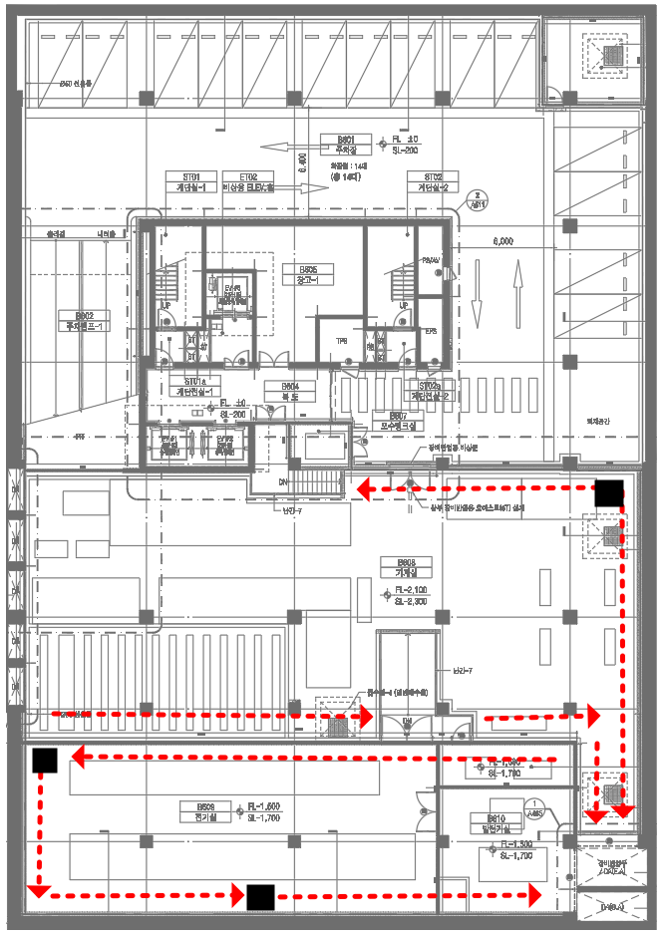 ※범례 작업지휘자 -----★ 유 도 자 -------▲ 작 업 원 -------● 장 비 -------■

 | 작업방법 및 순서 | 1) 자재 야적 2) 카고크레인 설치 3) 줄걸이 체결 후 하역완료

5. 위험요인 / 안전대책(별첨)

6. 점검사항(Check List)
점검항목 |  |  |  |  |  | 이상유무
○ 작업장소의 지반 및 지반상태는 조사하였는가? |  |  |  |  |  | □ 양호 □ 불량
○ 운행경로의 지정 및 작업지휘자, 유도자(신호수)는 배치하였는가? |  |  |  |  |  | □ 양호 □ 불량
○ 작업구역내 통제조치를 하였는가? |  |  |  |  |  | □ 양호 □ 불량
○ 노견붕괴방지, 지반침하방지, 노폭유지등에 대한 대책은 적절한가? |  |  |  |  |  | □ 양호 □ 불량
○ 근로자 및 고압선등 작업반경내 장애물과의 접촉위험은 없는가? |  |  |  |  |  | □ 양호 □ 불량
○ 작업시작전/ 장비의 제동 / 조정 / 하역 / 안전장치/ 조정장치의 이상은 없는가? |  |  |  |  |  | □ 양호 □ 불량
○ 작업시작전 장비의 차륜은 점검, 이상은 없는가? |  |  |  |  |  | □ 양호 □ 불량
○ 작업시작전 장비의 전조등, 후조등, 방향지시기, 경보장치의 이상유무? |  |  |  |  |  | □ 양호 □ 불량

7. 인력사항 / 교육사항
작업지휘자 및 해당업무 | 소속 | 에스아이판 |  | 직종 | 경량콘크리트패널 | 성명 | 이민우 | (인)
 | 1. 작업순서 및 그 순서마다의 작업방법을 정하고 작업을 지휘 할 것 2. 기구 및 공구를 점검하고 불량품을 제거 할 것 3. 당해작업을 행하는 장소에 관계근로자 외의 출입을 금지시킬 것 4. 작업전,중,후 안전점검을 실시하고 안전장치 및 안전수칙 준수 여부 확인 후 조치 5. 로프를 풀거나 덮개를 벗기는 작업을 행하는 때에는 적재함의 화물이 낙하할 위험이 없음을 확인한 후에 당해 작업을 하도록 할 것.

신호수 | 소속 | 에스아이판 |  | 직종 | 신호수 | 성명 | 백현철 | (인)
신호방법 | □무전□육성□수신호 □깃발 |  | 개인보호구 지급여부 |  | □안전모 □안전화 □안전대 □수신호 조끼 □기타
교육실시현황 | 교육실시일 |  |  | 교육장소 | 안전교육장 | 교육실시자 |  | (인)
근로자 교육 | 차량계 건설기계/하역운반기계/양중기 |  |  | 중량물 취급작업
 | 1.작업방법 및 절차 2.건설/하역운반 기계의 운행경로 및 작업방법 3.사용하는 건설/하역운반 기계의 종류 및 성능 4.작업장소의 지형 및 지반상태 5.추락,전도,낙하,협착,붕괴등의 위험예방대책 6.개인보호구 착용상태 7.기타 안전보건관리에 관한 사항 |  |  | 1.방호고리의 종류,기능 및 취급에 관한 사항 2.걸고리 와이어로프 및 비상정지장치 등의 기계,기구 점검에 관한 사항 3.화물의 취급 및 작업방법에 관한사항 4.작업신호 및 공동작업에 관한 사항 5.기타 안전보건관리에 관한 사항

 | 작업관련 개인보호구를 지급받았으며 위 교육사항들을 숙지하고 작업지휘자의 지시에 따라 안전하게 작업 할 것을 서약합니다.
 | (인) |  | (인) |  | (인) |  | (인)
 | (인) |  | (인) |  | (인) |  | (인)
 | (인) |  | (인) |  | (인) |  | (인)
 | (인) |  | (인) |  | (인) |  | (인)
 | (인) |  | (인) |  | (인) |  | (인)
 | (인) |  | (인) |  | (인) |  | (인)

8. 중량물 작업 안전성 검토(별첨)

※ 준비서류 : 건설기계 등록증, 보험서류, 운전원 조종면허증, 사업자등록증

